关系图
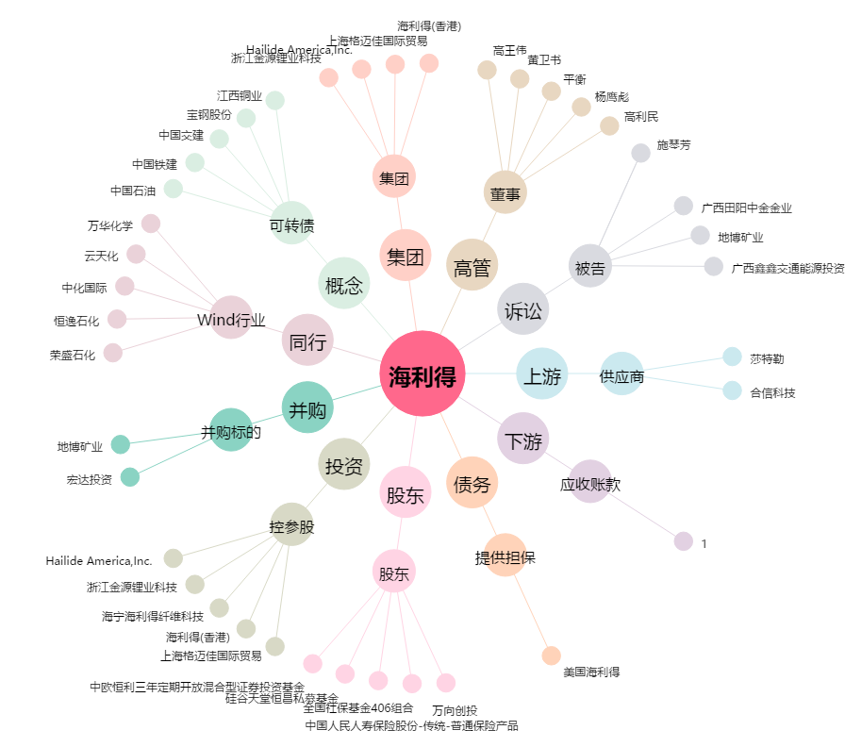
海利得[002206.SZ] - 关系概览图

